zadani
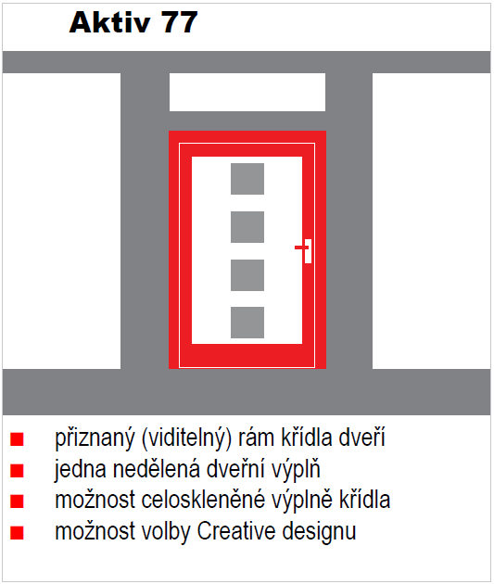
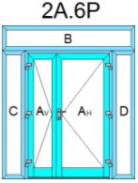
Výpočet hodnoty "U" vchodových dveří Aktiv
aktualizace 16.11.2021

Kategorie: | AKTIV 77 - EXCELLENT
Lícování: | jednostranné
Typ: | 2A.6P

Rozměr dveří "A"
 | šířka | x | výška |  | W/m2K
Rozměr: | 1000 | x | 2000
Výplň: | Plná HPL

Rozměr fixního dílu "B"
 | šířka | x | výška | 0.781 | W/m2K
Rozměr: | 1000 | x | 1000
Výplň: | Prosklená

Rozměr fixního dílu "C"
 | šířka | x | výška | 0.649 | W/m2K
Rozměr: | 1000 | x | 1000
Výplň: | Plná ALU

Rozměr fixního dílu "D"
 | šířka | x | výška | 0.788 | W/m2K
Rozměr: | 1000 | x | 1000
Výplň: | Plná HPL

vypocet
Izolační trojsklo od sklenářství Svoboda tl. 48 mm ve složení 4/18/4/18/4 má hodnotu Ug = 0,5 a hodnotu g = 0,52. |  |  |  | Výšky a Uf profilů | Výška profilů (m) |  |  | Prostup profilů |  |  | Uw = (Uf x Af + Ug x Ag + Ψg x Ig) / (Af + Ag)
 |  |  |  |  | horní a svislý | dolní | srazový (dvoukřídlé) | horní a svislý | dolní | srazový (dvoukřídlé)
 |  |  |  | AKTIV 77 | 0.146 | 0.108 | 0.179 | 1.382 | 1.821 | 1.261 | Výplně | Up |  | Druh výplně
 |  |  |  | AKTIV 77 s okopem | 0.146 | 0.182 |  | 1.382 | 1.225 |  | HPL (tl. 48 mm) | 0.71 |  | plná
 |  |  |  | AKTIV 77 EXCELLENT jednostranně | 0.142 | 0.103 |  | 1.472 | 2.012 |  | ALU sendvič (tl. 48 mm) | 0.52 |  | prosklená
 |  |  |  | AKTIV 77 EXCELLENT oboustraně | 0.119 | 0.083 |  | 1.614 | 2.031 |  | ALU smart (tl. 60 mm) | 0.47
 |  |  |  | Příčka 18.31090.x | 0.09 |  |  | 0.850 |  |  | ALU design (tl. 77 mm) | 0.4
 |  |  |  | Boční světlíky a nadsvětlíky | 0.072 |  |  | 1.000

Nadsvětlík nebo dveře se zasklením

šířka okna (dveří) | 1 | m
výška okna (dveří) | 1 | m
výška horního a svislých profilů | 0.0724 | m
výška dolního profilu | 0.108 | m | <- nemá být u světlíku dolní profil stejný jako boční a horní…?
Uf1 | 1.3823 | součinitel prostupu tepla horního a svislých profilů v W/(m2.K).
Uf2 | 1.821 | součinitel prostupu tepla dolního profilu v W/(m2.K).
Ug | 0.5 | součinitel prostupu tepla zasklení - skla v W/(m2.K),
Af1 | 0.207 | plocha boční a horní části rámu (m2) |  | % z celkové plochy okna
Af2 | 0.092 | plocha spodní části rámu (m2) |  | % z celkové plochy okna
Ag | 0.701 | plocha zasklení (m2) |  | %
Ψg | 0.043 | lineární činitel prostupu tepla způsobený kombinovanými tepelnými vlivy zasklení, distančního rámečku a rámu ve W/(m.K) - hodnoty cca 0,03 - 0,08
lg | 3.350 | délka lineárního činitele prostupu tepla (m) - viditelný obvod zasklení

UW (D) | 0.948 | W/m²K

Jednokřídlové dveře - plná výplň s okénky, případně příčkou, případně světlíkem

šířka dveří (případně včetně světlíku) | 1.745 | m
výška dveří (případně včetně světlíku) | 2.295 | m
výška horního a svislých profilů | 0.146 | m
výška dolního profilu | 0.108 | m
výplň dveří | prosklená
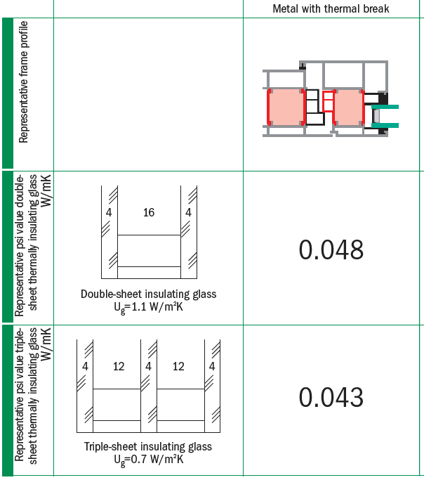
šířka okénka | 0.4 | m
výška okénka | 0.08 | m
počet okének | 0 | ks
šířka profilu příčky | 0.09 | m
délka profilu příčky | 0 | m
šířka světlíku | 0.711 | m
výška světlíku | 2.295 | m
výška profilu světlíku | 0.072 | m
Uf1 | 1.3823 | součinitel prostupu tepla horního a svislých profilů v W/(m2.K).
Uf2 | 1.821 | součinitel prostupu tepla dolního profilu v W/(m2.K).
Uf3 | 0.85 | součinitel prostupu tepla profilu příčky v W/(m2.K).
Uf4 | 1 | součinitel prostupu tepla profilu světlíku v W/(m2.K).
Ug | 0.5 | součinitel prostupu tepla zasklení - skla v W/(m2.K),
UP | 0.71 | součinitel prostupu tepla neprůsvitné výplně v W/(m2.K),
Ug, s | 0.5 | součinitel prostupu tepla výplně světlíku v W/(m2.K),
Af1 | 0.882 | plocha boční a horní části rámu (m2) |  | % z celkové plochy okna
Af2 | 0.156 | plocha spodní části rámu (m2) |  | % z celkové plochy okna
Af3 | 0 | plocha svislé příčky (m2) |  | % z celkové plochy okna
Af4 | 0.412128 | plocha rámu světlíku (m2)
Ag1 | 0 | plocha zasklení - okénka (m2) |  | %
Ag, s | 1.219617 | plocha zasklení - světlík (m2)
Ag nebo P | 2.554 | plocha průsvitné nebo neprůsvitné výplně dveří (m2) - dle zadání
Ψg | 0.043 | lineární činitel prostupu tepla způsobený kombinovanými tepelnými vlivy zasklení, distančního rámečku a rámu ve W/(m.K) - hodnoty cca 0,03 - 0,08
ΨP | 0 | lineární činitel prostupu tepla pro neprůsvitnou výplň ve W/(m.K) - výpočet dle ISO 10077-2 |  |  |  |  |  |  |  |  |  | C56 | plocha zasklení - okénka (m2)
lg | 11.867268 | délka lineárního činitele prostupu tepla (m) - viditelný obvod zasklení |  |  |  |  |  |  |  |  |  | C57 | plocha zasklení - světlík (m2)
Ip | 6.989 | celkový viditelný obvod neprůsvitné výplně (m) |  |  |  |  |  |  |  |  |  | C58 | plocha průsvitné nebo neprůsvitné výplně dveří (m2) - dle zadání
 |  |  |  |  |  |  |  |  |  |  |  | C52 | plocha boční a horní části rámu (m2)
UD | 0.826 | W/m²K |  |  |  |  |  |  |  |  |  | C53 | plocha spodní části rámu (m2)
 |  |  |  |  |  |  |  |  |  |  |  | C54 | plocha svislé příčky (m2)
 |  |  |  |  |  |  |  |  |  |  |  | C55 | plocha rámu světlíku (m2)
Dvoukřídlové dveře - průsvitná a neprůsvitná výplň |  |  |  |  |  |  |  |  |  |  |  | C61 | délka lineárního činitele prostupu tepla (m) - viditelný obvod zasklení
 |  |  |  |  |  |  |  |  |  |  |  | C62 | celkový viditelný obvod neprůsvitné výplně (m)
šířka dveří | 1.51 | m
výška dveří | 2.06 | m
šířka okénka | 0.4 | m |  |  | Výsledky:
výška okénka | 0.08 | m |  |  |  | Ug = | 0.5 | W/m²K
počet okének | 0 | ks |  |  |  | Uf1 = | 1.4 | W/m²K
výška horního a svislých profilů | 0.142 | m |  |  |  | Uf2 = | 1.8 | W/m²K
výška dolního profilu | 0.103 | m |  |  |  | Uf3 = | 0.17907 | W/m²K
výška srazového profilu | 0.179 | m |  |  |  | Uf4 = | 0.85 | W/m²K
šířka profilu příčky | 0.09 | m |  |  |  | Ψg = | 0.043 | W/(m.K)
celková délka profilu příčky | 1.04693 | m
Neprůsvitná výplň? | Ne | Ano | Ne |  |  | UD = | 0.88 | W/m²K
Uf1 | 1.4 | součinitel prostupu tepla horního a svislých profilů v W/(m2.K).
Uf2 | 1.8 | součinitel prostupu tepla dolního profilu v W/(m2.K).
Uf3 | 0.179 | součinitel prostupu tepla srazového profilu v W/(m2.K).
Uf4 | 0.850 | součinitel prostupu tepla příčkou v W/(m2.K).
Ug | 0.5 | součinitel prostupu tepla zasklení - skla v W/(m2.K),
UP | 0.71 | součinitel prostupu tepla neprůsvitné výplně v W/(m2.K),
Af1 | 0.734 | plocha boční a horní části rámu (m2) |  | % z celkové plochy okna
Af2 | 0.108 | plocha spodní části rámu (m2) |  | % z celkové plochy okna
Af3 | 0.270 | plocha srazové části rámu (m2)
Af4 | 0.0942237 | plocha svislé příčky (m2) |  | % z celkové plochy okna
Ag | 1.904 | plocha zasklení (m2) |  | %
AP | 0.000 | plocha neprůsvitné výplně (m2)
Ψg | 0.043 | lineární činitel prostupu tepla způsobený kombinovanými tepelnými vlivy zasklení, distančního rámečku a rámu ve W/(m.K) - hodnoty cca 0,03 - 0,08
ΨP | 0 | lineární činitel prostupu tepla pro neprůsvitnou výplň ve W/(m.K) - výpočet dle ISO 10077-2
lg | 10.401 | délka lineárního činitele prostupu tepla (m) - viditelný obvod zasklení
Ip | 0.000 | celkový viditelný obvod neprůsvitné výplně (m)

UD | 0.88 | W/m²K

